Cálculo Vacaciones
DESCUBRE MÁS PLANTILLAS DE JUSTEXW
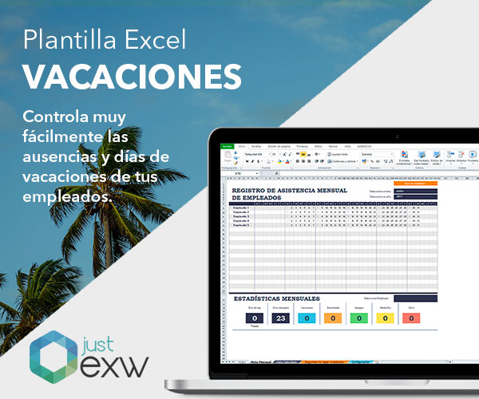

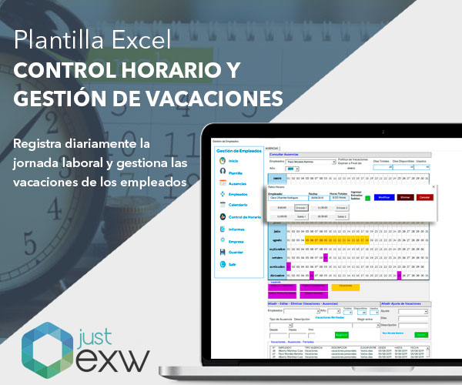
CÁLCULO DE LAS VACACIONES

CALCULA LA PARTE PROPORCIONAL DE LAS VACACIONES

Fecha de alta | 2017-05-01

Fecha inicio del cálculo | 2022-01-01

Fecha final del cálculo | 2022-07-31

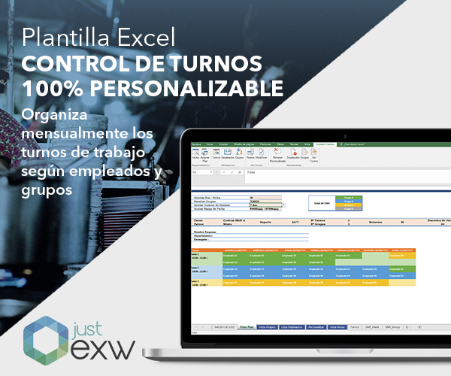
Días por año trabajado | 30

Días efectivos | 212


DÍAS de VACACIONES |  | 18

VALOR DE LOS DÍAS DEVENGADOS

SALARIO MENSUAL | 1,000.00 €

IMPORTE DE DÍAS DEVENGADOS |  | 589 €

